Texto
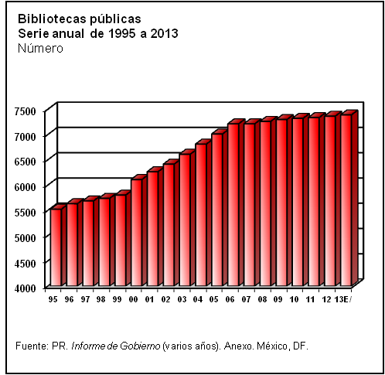
6. Cultura, recreación y deporte

En este capítulo se presenta información sobre zonas arqueológicas, museos, y bibliotecas; asimismo, incorpora referencias sobre recursos financieros y acciones para el impulso de la cultura; indicadores diversos sobre la actividad cultural; estímulos otorgados a la creación artística y alumnos en educación artística.
El capítulo se complementa con referencias estadísticas sobre la actividad deportiva, presupuesto ejercido, infraestructura para el deporte y acciones de impulso al desarrollo deportivo, entre otros.
La información para este capítulo proviene de diversas fuentes del sector público, como la Secretaría de Educación Pública, CONACULTA y el Informe de Gobierno de la Presidencia de la República.
En todos los tabulados se presentan la serie continua de 1995 a 2012.

